2015
日期 | bug编号 | 模块 | bug描述 | 产生原因 | 经验总结 | 发现人 | 备注
2015-10-29 | BG-1023 | 道具tips | 点击宠物已穿装备的装备icon弹出了装备tips界面 | 在商店界面点一个装备tips，回到宠物界面点装备tips会出现 | 全局性的功能，要注意在其他模块中一起测一下 | ts
2015-10-29 | 137 | 对局 | 九尾狐的headnode过高导致攻击本体的伤害数字超出屏幕 |  | headnode用来挂伤害数字，lifebarnode用来挂血条，眩晕特效，嘲讽特效 | 雷神
2015-10-29 | 349 | 技能 | 击晕buff刷新替换规则有误 |  | buff刷新替代关系： 1.非周期buff与hot：同id替代，不同id共存 2.击晕：同id替代，不同id共存，但每次击晕时均要触发“眩晕“状态文字 3.dot：同源同id刷新，不同源或不同id，最多共存3个，先进先出 4.嘲讽：同时存在1个，后上的替换前一个 5.护盾：相同类型的同时存在1个，后上的替换前一个 | 雷神
2015-10-29 | 587 | 副本 | animation.xml中finish事件中的冗余内容需要清除 |  | finish事件里不要配东西 | 雷神
2015-10-29 | 645 | 技能 | 怪物一次伤害受到多余3次dot添加时，uibuffview.cs报数组越界的错误 | 数组长度下，加上未判断bufffinish，导致越界 | 代码里用到数组的地方，注意越界情况 | 雷神
2015-10-29 | 699 | 邮箱 | 邮箱数量300封后，每次上线时，再次受到1封邮件，此时邮件显示顺序有误 | 排序时未判断邮件时间相同时的处理方式 | 代码里的条件判断，应注意覆盖全面 | 雷神
2015-11-19 | 1075 | 技能 | 敌方大招释放完毕后，dazhaoprepare未被清除 | buff清除逻辑变更为怪物释放的当回合不清除buff，导致配置错误 | 逻辑修改可能会导致某些配置错误，应多注意 | 雷神
2015-11-19 |  | 技能 | 场地buff配置 |  | hitIgnore表示直接命中，配置的时候validatorNum配成10进制 | 雷神
2016-01-07 | 1675 | 技能 | 【副本内容】【怪物】xgLangren5使用物攻攻击副本boss触发被动后，对局卡死 | 小怪的弱点普通技能打不到弱点但是search能搜到，boss的弱点普通技能能打到，伤害反应的时候会传回目标弱点，如果伤害反应effect传回了弱点，并且effect的目标是己方的时候由于己方的wpGroup是null，所以在己方的wpGroup中搜不到传回的弱点，所以就挂了 | 之前是好的，有一次因为某个原因改弱点改坏的，代码的关联性紧密，改的时候很容易让复用的地方有问题，测的时候要注意 | 雷神
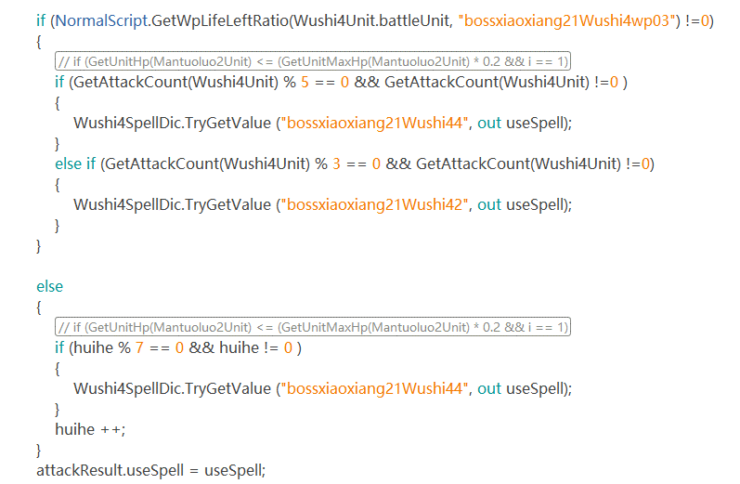
2016-01-07 | 1711 | AI | 【AI】凯瑞斯boss不需要有状态切换 | boss的弱点中如果没有涉及到冻结状态与其他状态切换的是不需要真正的状态切换，所以AI中不需要配置状态切换 | 弱点设计修改，增加弱点切换表现导致，之前就算切了状态没有表现也不影响 | ts
2016-01-07 | 1658 | AI | 【AI】舞狮boss切换状态后AI计数逻辑错误 | AI中根据怪物出手次数决定使用哪个技能，当状态切换之后，如果有回合数变化的需要重置出手次数 | 了解明确需求 | ts
 |  |  |  | GetWpLifeRatio返回值是float和整型比较的时候，不同的存储方式会带来误差，死亡切冻结会满血，所以IsWpDead判断弱点状态时，不能判断转为冻结的死亡弱点是死亡的，getwpLifeLeft同理

